현상번호코드(코드)
현상번호코드
현상번호
번호 | 내용
1 | 기상현상은 [표]에 따라 2가지로 기입한다. 단, 2가지 이상의 기상현상이 있을 때는 한칸에 2자리씩 최고 3개의 현상까지 기입이 가능하며, 현상코드번호가 낮은 것부터 우에서 좌로 기입한다.
2 | 지상기상관측지침의 기상현상기호표[표]에 의한 현상번호 중에서 대기중 물현상 01~22와 먼지현상 40~47에 한해서만 기입한다. 2017년 3월 1일부터 뇌전현상 목측 중단에 따른 전기현상 기상현상 입력이 중단되었다.
3 | 기상현상번호는 기사란에 의거하여 매시간별로 관측시간 전 1시간 내의 현상을 기입한다.
4 | 기상현상이 없을 때에는 공란으로 둔다.
5 | 기상 현상이 4개 이상일 때에는 국제기상전보식 Code 4677 현재일기 코드에 의해 숫자가 큰 순서로 3개를 결정한 후, 통계 코드번호의 큰 순서대로 기입하는데 코드 번호는 기상현상기호표에 의한다. 아래 표에서 일기상통계표 기상현상란에는 "160401"로 기입된다.

 | 기상현상 | 비 | 황사 | 소나기 | 안개 | 박무
 | Code 4677 | 60 | 6 | 80 | 40 | 10
 | 통계 Code | 01 | 42 | 04 | 16 | 19 | 기상자료개방포탈_기후통계지침(2019)의 1.3.6 기상현상 국내식 통계 Code(******) 6자리 및 기상현상번호 및 부호(통계 Code) 참조

[표] 기상현상번호 및 부호 (통계 Code)
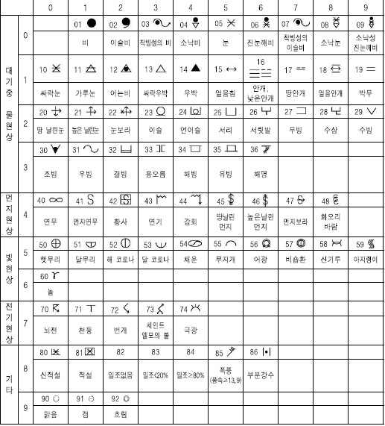
 |  |  |  |  |  |  | * 한 시간에 뇌전과 번개, 천둥, 안개, 비 현상이 있었을 경우에 천둥은 뇌전에 포함되는 같은 현상으로 간주하여 기상현상란에는 천둥을 제외 한 뇌전, 안개, 비 순으로 기입하며, 또한 한시간에 번개, 천둥, 안개, 비 현상이 있었을 경우에는 현재일기 코드번호의 천둥(90), 비(60), 안개 (40), 번개(13) 순서에 의하여 큰 순서로 3개를 결정한 후, 통계 코드번호의 천둥(71), 안개(16), 비(01) 순으로 기입했으나, 2017년 3월부터 뇌 전현상 목측 중단으로 일기상통계표에 뇌전(천둥, 번개 포함) 기사 및 기상현상 입력을 중단함, 단 현상번호 및 오전, 오후 입력은 유지

